ปตร.ปากคลองFree flow
 | โครงการสอบเทียบอาคารชลประทาน
 | สำนักบริหารจัดการน้ำและอุทกวิทยา กรมชลประทาน
 | ศูนย์อุทกวิทยาชลประทาน ภาคเหนือตอนบน

1 | ข้อมูลทางกายภาพ
 | 1.1 ข้อมูลระบบส่งน้ำที่ตั้งของอาคาร
 | - ข้อมูลทั่วไปของอาคาร |  | ปตร.ปากคลองส่งน้ำสายใหญ่ฝั่งซ้าย |  |  |  | อาคาร
 | - โครงการ |  | โครงการส่งน้ำและบำรุงรักษา แม่ยม
 | - ตำแหน่งที่ตั้ง กม. |  | 0+000 |  |  |  | คลองสายใหญ่
 | อำเภอ |  | สอง |  |  |  | จังหวัด | แพร่
 | - พิกัด |  | N 18º 29' 07.2'' |  | E 100º 09' 28.2''
 | - ลักษณะคลอง |  | ÿ คลองดิน |  | ÿ คลองดาดคอนกรีต

 | 1.2 ข้อมูลอาคาร
 | - ชื่ออาคาร | ปตร. ปากคลอง LMC
 |  |  | จำนวนบาน |  |  | 2 | บาน
 |  |  | ขนาดบาน | กว้าง |  | 4.00 | เมตร
 |  |  |  | สูง |  | 3.50 | เมตร
 | - ระดับพื้น Inlet |  |  |  |  | - | เมตร (ร.ท.ก.)
 | - ระดับพื้น Outlet |  |  |  |  | - | เมตร (ร.ท.ก.)
 | - ระดับพื้นธรณีอาคาร |  |  |  |  | 0.000 | เมตร (ร.ส.ม.)
 | - ปริมาณน้ำไหลผ่านสูงสุด |  |  |  |  | 0 | ลูกบาศก์เมตร/วินาที
 | - รัศมีความโค้งของบาน (สำหรับบานโค้ง) |  |  |  |  | - | เมตร

 | 1.3 รูปภาพอาคารชลประทาน
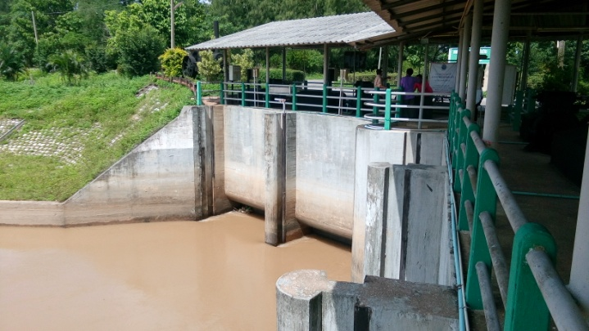

2 | ข้อมูลการสอบเทียบอาคารชลประทาน
 | ÿ ประตูระบายน้ำบานตรง (Sluice gate)
 | ÿ การไหลแบบอิสระ (Free flow)
 | สูตรการคำนวนสอบเทียบอาคาร

 | เมื่อ | Q = ปริมาณน้ำผ่านอาคาร (ลบ.ม./วินาที)
 |  | C = สัมประสิทธิ์ปริมาณน้ำเมื่อการไหลเป็นแบบอิสระ
 |  | L = ความกว้างของช่องประตูระบาย (เมตร)
 |  | Go = การเปิดบาน (เมตร)
 |  | H = ระดับน้ำด้านหน้าประตู - ระดับน้ำด้านท้ายประตู (เมตร)
 |  | g = ความเร่งเนื่องจากแรงโน้มถ่วง (เมตร/วินาที)

ที่ | ระดับน้ำ | ระดับ | H |  | ระยะเปิดบาน | Q | H/Go | Cd
 | ด้านเหนือน้ำ | ธรณี |  |  | (Go)
 | ม.(รทก./รสม.) | ม.(รทก./รสม.) |  |  | ม. | ลบ.ม./วินาที
1 | 5.06 | 0.00 | 5.06 | 9.9638 | 0.20 | 7.329 | 25.300 | 0.460 | 240951 | 5.06 | 1.00
2 | 5.05 | 0.00 | 5.05 | 9.9539 | 0.40 | 12.105 | 12.625 | 0.380 | 240951 | 5.05 | 1.25
3 | 5.05 | 0.00 | 5.05 | 9.9539 | 0.60 | 18.087 | 8.417 | 0.379 | 240951 | 5.05 | 1.55
4 | 5.08 | 0.00 | 5.08 | 9.9835 | 0.70 | 20.230 | 7.257 | 0.362 | 240951 | 5.08 | 1.60
5 | 5.06 | 0.00 | 5.06 | 9.9638 | 1.00 | 29.123 | 5.060 | 0.365 | 240951 | 5.06 | 1.78
6 | 5.05 | 0.00 | 5.05 | 9.9539 | 1.20 | 34.354 | 4.208 | 0.360 | 240951 | 5.05 | 1.97
7 | 5.03 | 0.00 | 5.03 | 9.9342 | 1.40 | 37.043 | 3.593 | 0.333 | 240951 | 5.03 | 2.10
8 | 4.98 | 0.00 | 4.98 | 9.8847 | 2.00 | 50.752 | 2.490 | 0.321 | 240951 | 4.98 | 2.25

สอบเทียบอาคาร ประตูคลองส่งน้ำสายใหญ่ฝั่งซ้าย โครงการ ส่งน้ำและบำรุงรักษา แม่ยม

3 | ข้อมูลการเปิดบานในระดับต่างๆ

ที่ | ระดับน้ำ | ระดับธรณี | H | ระยะเปิดบาน | H/Go | Cd | ปริมาณน้ำไหลผ่าน
 | ด้านเหนือน้ำ |  |  | (Go)
 | ม.(รทก./รสม.) | ม.(รทก./รสม.) |  | ม. |  |  | ลบ.ม./วินาที
1 | 5.06 | 0.00 | 5.06 | 0.20 | 25.300 | 0.460 | 7.3385
2 | 5.05 | 0.00 | 5.05 | 0.40 | 12.625 | 0.392 | 12.4822
3 | 5.05 | 0.00 | 5.05 | 0.60 | 8.417 | 0.369 | 17.6376
4 | 5.08 | 0.00 | 5.08 | 0.70 | 7.257 | 0.363 | 20.2882
5 | 5.06 | 0.00 | 5.06 | 1.00 | 5.060 | 0.351 | 27.9802
6 | 5.05 | 0.00 | 5.05 | 1.20 | 4.208 | 0.346 | 33.1036
7 | 5.03 | 0.00 | 5.03 | 1.40 | 3.593 | 0.343 | 38.1746
8 | 4.98 | 0.00 | 4.98 | 2.00 | 2.490 | 0.337 | 53.3215

หมายเหตุ สามารถนำไปใช้คำนวณในการยกบานระบายที่ระดับต่างๆ โดยป้อนข้อมูลระดับด้านเหนือน้ำและระดับที่ต้องการยกบาน
 | จะสามารถทราบปริมาณน้ำไหลผ่านอาคารได้ (กรอกข้อมูลในช่องว่างเท่านั้น ยกเว้นช่องสีทึบ)

ปตร.ปากคลองsubmerged flow
 | โครงการสอบเทียบอาคารชลประทาน
 | สำนักบริหารจัดการน้ำและอุทกวิทยา กรมชลประทาน
 | ศูนย์อุทกวิทยาชลประทาน ภาคเหนือตอนบน

1 | ข้อมูลทางกายภาพ
 | 1.1 ข้อมูลระบบส่งน้ำที่ตั้งของอาคาร
 | - ข้อมูลทั่วไปของอาคาร |  | ปตร.ปากคลองส่งน้ำสายใหญ่ฝั่งซ้าย |  |  | อาคาร
 | - โครงการ |  | โครงการส่งน้ำและบำรุงรักษา แม่ยม
 | - ตำแหน่งที่ตั้ง กม. |  | 0+000 |  |  | คลองสายใหญ่
 | อำเภอ |  | สอง |  |  | จังหวัด | แพร่
 | - พิกัด |  | N 18º 29' 07.2'' |  | E 100º 09' 28.2''
 | - ลักษณะคลอง |  | ÿ คลองดิน |  | ÿ คลองดาดคอนกรีต

 | 1.2 ข้อมูลอาคาร
 | - ชื่ออาคาร
 | - ประเภทบาน ÿ ประตูระบายน้ำบานตรง (Sluice gate) |  |  |  |  |  | 2 | บาน
 |  |  | ขนาดบาน | เส้นผ่านศูนย์กลางท่อ |  |  | 4.00 | เมตร
 |  |  |  | สูง |  |  | 2.5 | เมตร
 | - ระดับพื้น Inlet |  |  |  |  |  | - | เมตร (ร.ท.ก.)
 | - ระดับพื้น Outlet |  |  |  |  |  | - | เมตร (ร.ท.ก.)
 | - ระดับพื้นธรณีอาคาร |  |  |  |  |  | 178.30 | เมตร (ร.ส.ม.)
 | - ปริมาณน้ำไหลผ่านสูงสุด |  |  |  |  |  | 30 | ลูกบาศก์เมตร/วินาที
 | - รัศมีความโค้งของบาน (สำหรับบานโค้ง) |  |  |  |  |  | - | เมตร

 | 1.3 รูปภาพอาคารชลประทาน
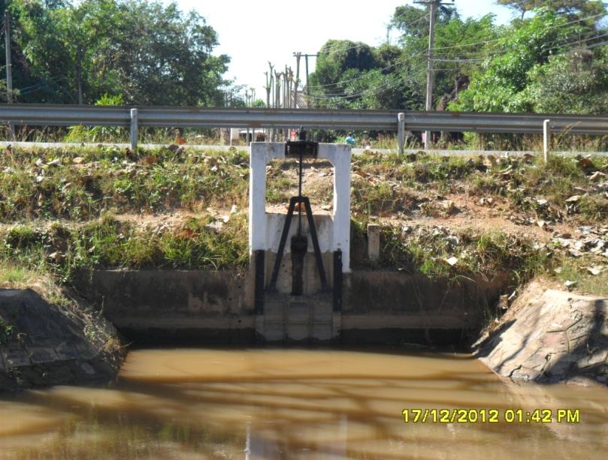

2 | ข้อมูลการสอบเทียบอาคารชลประทาน
 | ÿ ประตูระบายน้ำบานตรง (Sluice gate)
 | ÿ การไหลแบบจม (Submerged flow)
 | สูตรการคำนวนสอบเทียบอาคาร

 | เมื่อ | Q = ปริมาณน้ำผ่านอาคาร (ลบ.ม./วินาที)
 |  | Cs = สัมประสิทธิ์ปริมาณน้ำเมื่อการไหลเป็นแบบจม (Submerged Flow)
 |  | L = ความกว้างของช่องประตูระบาย (เมตร)
 |  | Hs = ระดับน้ำด้านท้ายประตู - ระดับธรณีประตู (เมตร)
 |  | ∆H = ระดับน้ำด้านหน้าประตู - ระดับด้านท้ายประตู (เมตร)
 |  | g = ความเร่งเนื่องจากแรงโน้มถ่วง (เมตร/วินาที)
 |  | Go = การเปิดบาน (เมตร)

ที่ | ระดับน้ำ | ระดับน้ำ | ∆H |  | Hs | ระยะเปิดบาน | Q | Hs/Go | Cs
 | ด้านเหนือน้ำ | ด้านท้ายน้ำ |  |  |  | (Go)
 | ม.(รทก./รสม.) | ม.(รทก./รสม.) |  |  |  | ม. | ลบ.ม./วินาที |  |  |  | เหนือ | ท้าย
1 | 183.36 | 179.30 | 4.06 | 8.9251 | 1.0000 | 0.20 | 7.329 | 5.000 | 0.103 | 240951 | 5.06 | 1.00
2 | 183.35 | 179.55 | 3.80 | 8.6346 | 1.2500 | 0.40 | 12.105 | 3.125 | 0.140 | 240951 | 5.05 | 1.25
3 | 183.35 | 179.85 | 3.50 | 8.2867 | 1.5500 | 0.60 | 18.087 | 2.583 | 0.176 | 240951 | 5.05 | 1.55
4 | 183.38 | 179.90 | 3.48 | 8.2630 | 1.6000 | 0.70 | 20.230 | 2.286 | 0.191 | 240951 | 5.08 | 1.60
5 | 183.36 | 180.08 | 3.28 | 8.0221 | 1.7800 | 1.00 | 29.123 | 1.780 | 0.255 | 240951 | 5.06 | 1.78
6 | 183.35 | 180.27 | 3.08 | 7.7736 | 1.9700 | 1.20 | 34.354 | 1.642 | 0.280 | 240951 | 5.05 | 1.97
7 | 183.33 | 180.40 | 2.93 | 7.5820 | 2.1000 | 1.40 | 37.043 | 1.500 | 0.291 | 240951 | 5.03 | 2.10
8 | 183.28 | 180.55 | 2.73 | 7.3186 | 2.2500 | 2.00 | 50.752 | 1.125 | 0.385 | 240951 | 4.98 | 2.25

สอบเทียบอาคาร ประตูคลองส่งน้ำสายใหญ่ฝั่งซ้าย โครงการ ส่งน้ำและบำรุงรักษา แม่ยม

3 | ข้อมูลการเปิดบานในระดับต่างๆ

ที่ | ระดับน้ำ | ระดับน้ำ | Hs | ∆H | ระยะเปิดบาน | Hs/Go | Cs | ปริมาณน้ำไหลผ่าน
 | ด้านเหนือน้ำ | ด้านท้ายน้ำ |  |  | (Go)
 | ม.(รทก./รสม.) | ม.(รทก./รสม.) |  |  | ม. |  |  | ลบ.ม./วินาที
1 | 183.36 | 179.30 | 1.00 | 4.06 | 0.20 | 5.000 | 0.501 | 35.7932
2 | 183.35 | 179.55 | 1.25 | 3.80 | 0.40 | 3.125 | 0.771 | 66.5971
3 | 183.35 | 179.85 | 1.55 | 3.50 | 0.60 | 2.583 | 0.918 | 94.3632
4 | 183.38 | 179.90 | 1.60 | 3.48 | 0.70 | 2.286 | 1.027 | 108.6618
5 | 183.36 | 180.08 | 1.78 | 3.28 | 1.00 | 1.780 | 1.292 | 147.5977
6 | 183.35 | 180.27 | 1.97 | 3.08 | 1.20 | 1.642 | 1.392 | 170.4797
7 | 183.33 | 180.40 | 2.10 | 2.93 | 1.40 | 1.500 | 1.512 | 192.5365
8 | 183.28 | 180.55 | 2.25 | 2.73 | 2.00 | 1.125 | 1.968 | 259.2120

หมายเหตุ สามารถนำไปใช้คำนวณในการยกบานระบายที่ระดับต่างๆ โดยป้อนข้อมูลระดับด้านเหนือน้ำและระดับที่ต้องการยกบาน
 | จะสามารถทราบปริมาณน้ำไหลผ่านอาคารได้ (กรอกข้อมูลในช่องว่างเท่านั้น ยกเว้นช่องสีทึบ)

